상품제안서
모던하운드 여행용세트 통합A형 | 상품코드: F30448

 |  |  |  |  |  |  | 02-412-0044 | www.easy1.co.kr
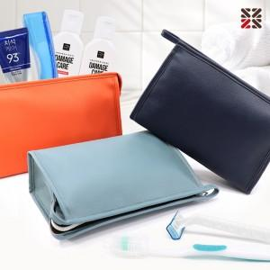

【상세/제작정보】 | <p>​●입수량 A-30개,B-30개,E-25개,G-25개</p><p>●배송비 박스당 5000원(vat별도)​&nbsp;</p>

【인쇄/포장옵션】 | 실크 / 종이케이스

【공급단가】 | 수량 | 100~ | 300~ | 500~ | 1,000~ | 3,000~
*VAT별도 | A | 8,120원 | 7,990원 | 7,800원 | 7,600원 | 7,470원
 | B | 9,620원 | 9,470원 | 9,240원 | 9,000원 | 8,850원
 | E | 11,250원 | 11,070원 | 10,800원 | 10,530원 | 10,350원
 | G | 12,000원 | 11,800원 | 11,520원 | 11,230원 | 11,040원

【상품 URL】 | https://dev.easy1.co.kr:443/src/goods_detail.php?gdno=30448

